테스트 케이스별 결과 화면
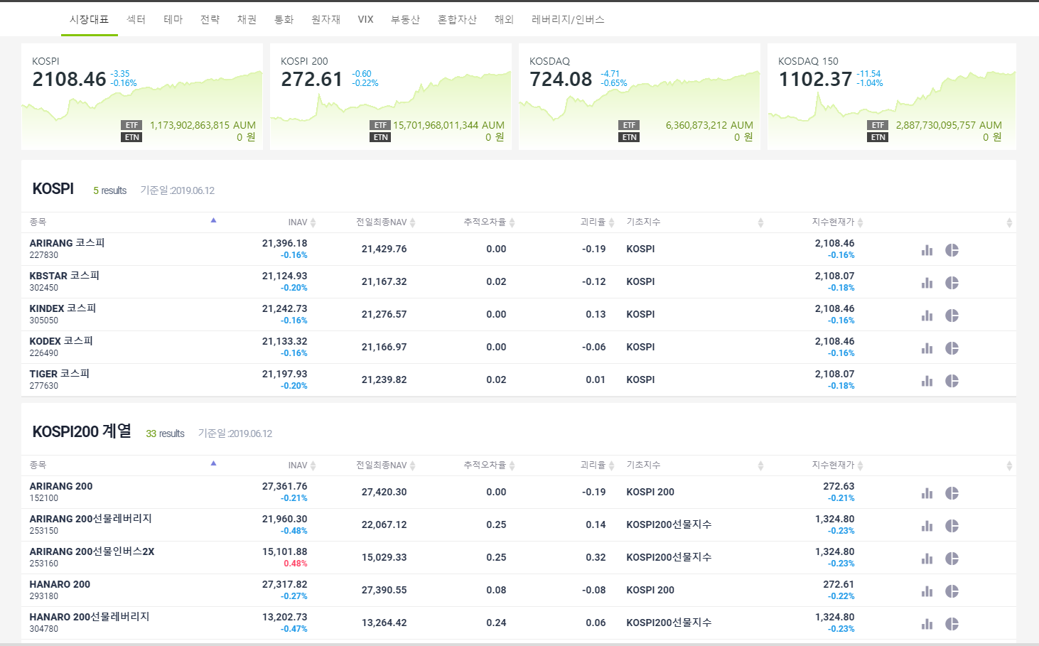
ETP 플랫폼 구축 |  |  |  | 단위테스트 결과서
단위테스트 ID | UT-SIMUL-SET-01-01 | 단위테스트명 | 시뮬레이션 값 설정
업무구분 | SIMUL | 작성자 | 최병국

1. 지수별 ETP 목록을 보여 준다.

